Hoja1
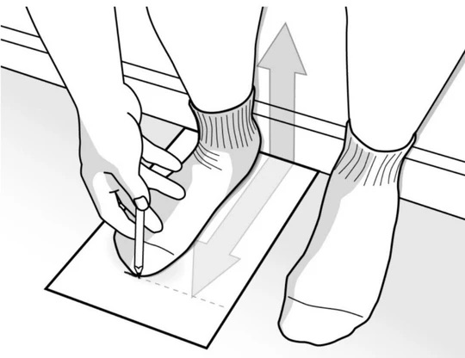
Guia de Talla
TALLA | CM
34 | 22
35 | 22.5
36 | 23
37 | 23.5
38 | 24
39 | 24.5
40 | 25
41 | 25.5
Sobre un papel dibuja
el contorno de tus pies
mide desde el dedo mas
largo has la altura del
talon

